Bilješke
BILJEŠKE UZ FINANCIJSKE IZVJEŠTAJE - TFI (koji se sastavljaju za tromjesečna razdoblja) Naziv izdavatelja: Atlantic Grupa d.d. OIB: 71149912416 Izvještajno razdoblje: 1. siječanj 2023. - 31. prosinac 2023. Bilješke uz financijske izvještaje za tromjesečna razdoblja uključuju: a) objašnjenje poslovnih događaja koji su značajni za razumijevanje promjena u izvještaju o financijskog položaju i poslovnim rezultatima za izvještajno tromjesečno razdoblje izdavatelja u odnosu na zadnju poslovnu godinu, odnosno objavljuju se informacije vezane uz te događaje i ažuriraju odgovarajuće informacije objavljene u posljednjem godišnjem financijskom izvještaju (točke od 15. do 15C MRS 34 - Financijsko izvještavanje za razdoblja tijekom godine), b) informacije gdje je omogućen pristup posljednjim godišnjim financijskim izvještajima, radi razumijevanja informacija objavljenih u bilješkama uz financijske izvještaje sastavljene za izvještajno tromjesečno razdoblje, c) izjava da se iste računovodstvene politike primjenjuju prilikom sastavljanja financijskih izvještaja za izvještajno tromjesečno razdoblje kao i u posljednjim godišnjim financijskim izvještajima ili, ako su te računovodstvene politike mijenjale, opis prirode i učinka promjene (točka 16.A (a) MRS 34- Financijsko izvještavanje za razdoblja tijekom godine), d) objašnjenje poslovnih rezultata u slučaju da izdavatelj obavlja djelatnost sezonske prirode (točke 37. i 38. MRS 34- Financijsko izvještavanje za razdoblja tijekom godine) e) ostale objave koje propisuje MRS 34- Financijsko izvještavanje za razdoblja tijekom godine te f) u bilješkama uz financijske izvještaje za tromjesečna razdoblja, osim gore navedenih informacija, objavljuju se i sljedeće informacije: 1. naziv, sjedište poduzetnika (adresa), pravni oblik poduzetnika, državu osnivanja, matični broj subjekta, osobni identifikacijski broj te, ako je primjenjivo, da je poduzetnik u likvidaciji, stečaju, skraćenom postupku prestanka ili izvanrednoj upravi 2. usvojene rač

Nekonsolidirani financijski rezultati za period završen 31. prosinca 2023. godine sastavljeni su sukladno Međunarodnom računovodstvenom standardu 34 – Financijsko izvještavanje u toku godine, kojeg je odobrila Europska Unija (EU). Nekonsolidirani financijski rezultati ne uključuju sve podatke i objave koji su obavezni za godišnje financijske izvještaje te ih se treba čitati zajedno s godišnjim financijskim izvještajima Društva na dan 31. prosinca 2022. godine. Godišnji financijski izvještaji Društva sastavljeni su sukladno Međunarodnim standardima financijskog izvještavanja (MSFI) koje je odobrila EU. Izvještaji su dostupni na web-stranici Atlantic Grupe: www.atlanticgrupa.com.
Nekonsolidirani financijski rezultati za period završen 31. prosinca 2023. godine pripremljeni su temeljem istih računovodstvenih politika, prikaza i metoda izračuna koji su se koristili prilikom pripreme godišnjih financijskih izvještaja Društva na dan 31. prosinca 2022. godine.
Društvo nije izloženo značajnim sezonskim ili cikličkim promjenama u svom poslovanju.
Ostale objave koje propisuje MRS 34 - Financijsko izvještavanje za razdoblja tijekom godine, a koje nisu prezentirane u izvještaju o financijskom položaju, izvještaju o sveobuhvatnoj dobiti, izvještaju o novčanim tokovima i izvještaju o promjenama kapitala objavljene su u nekonsolidiranim financijskim rezultatima za period završen 31. prosinca 2023. godine.
Naziv, sjedište (adresa) izdavatelja, pravni oblik izdavatelja, država osnivanja, matični broj subjekta, osobni identifikacijski broj objavljeni su na stranici Opći podaci u sklopu ovog dokumenta te u Općim podacima uz nekonsolidirane financijske rezultate za period završen 31. prosinca 2023. godine.
Financijske obveze po osnovi danih jamstava koje nisu uključene u bilancu nisu materijalno značajne i Uprava vjeruje kako je mogućnost bilo kakvog odljeva po osnovu istih neznatna. Društvo nema obveza po osnovi mirovina iz domene MRS 19.


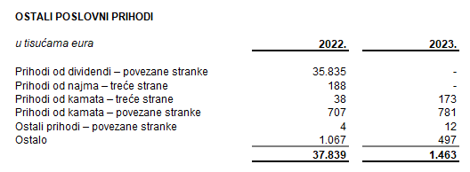
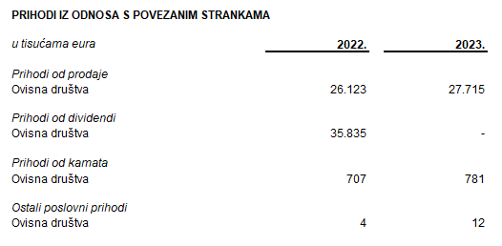

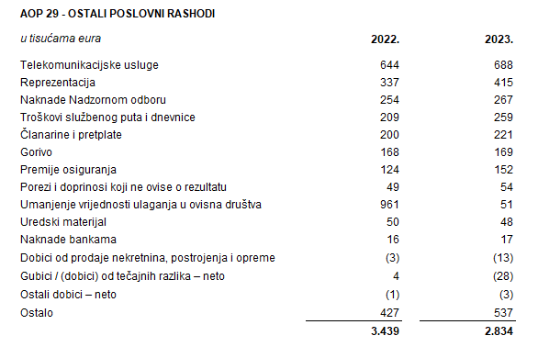
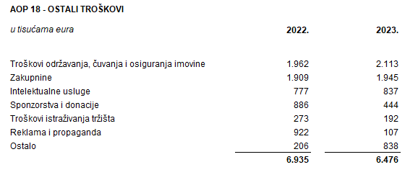

Društvo ostvaruje transakcije sa povezanim strankama čiji je vlasnik, dioničarima i ostalim društvima u vlasništvu ili pod kontrolom Društva i krajnjeg vlasnika Društva.
Iznad su prikazane poslovne transakcije s povezanim strankama koje se odnose na stavke prihoda računa dobiti i gubitka za period završen 31. prosinca 2022. godine i 31. prosinca 2023. godine.
Društvo nema dugovanja koji dospijevaju nakon više od pet godina. Društvo nema dugovanja pokrivena vrijednim osiguranjem.
U periodu završenom 31. prosinca 2023. godine u Društvu je bilo zaposleno prosječno 177 radnika. Društvo ne prati zaposlenike po kategorijama.
NIje bilo kapitalizacije plaća u periodu završenom 31. prosinca 2023. godine.
Rezerviranja za odgođeni porez, stanja odgođenog poreza na kraju tekućeg razdoblja te kretanja tih stanja tijekom tekućeg razdoblja prikazana su ispod:
Društvo nema sudjelujućih interesa.
NIje bilo transakcija upisa dionica niti udjela tijekom tekućeg razdoblja u okviru odobrenog kapitala. Atlantic Grupa d.d. je na Glavnoj skupštini održanoj 15. lipnja 2022. godine donijela odluku o podjeli redovnih dionica nominalnog iznosa od 40,00 kuna po dionici na način da se jedna dionica dijeli na četiri dionice nominalnog iznosa od 10,00 kuna po dionici. Navedenom podjelom broj redovnih dionica povećan je sa 3.334.300 na 13.337.200 dionica.
U skladu sa Zakonom o uvođenju eura kao službene valute u Republici Hrvatskoj pojedinačni nominalni iznos dionice preračunat je s iznosa od 10,00 kuna na iznos od 1,33 eura.
Tijekom 2023. godine temeljni kapital Društva povećan je sredstvima iz dioničke premije, s iznosa od 17.701.506,40 EUR za iznos od 88.996.093,60 EUR na iznos od 106.697.600,00 EUR.
Nakon provedenog, temeljni kapital Društva iznosi 106.697.600,00 EUR i podijeljen je na 13.337.200 redovnih dionica nominalnog iznosa 8,00 EUR.
Društvo nema potvrda o sudjelovanju, konvertibilnih zadužnica, jamstava, opcija ili sličnih vrijednosnica ili prava.
Društvo nema udjela u društvima s neograničenom odgovornosti.
Konsolidirani financijski izvještaji izdavatelja su najveća grupa društava. Većinski vlasnik Izdavatelja je društvo MYBERG d.o.o.
Nema značajnih događaja koji su nastupili nakon datuma bilance i nisu odraženi u računu dobiti i gubitka ili bilanci.
Obveze po najmovima proizašle iz primjene MSFI 16 iskazane su u sklopu AOP 103 i AOP 115, a pravo na korištenje imovine u sklopu pozicija AOP 12 i AOP 14.
Rezerviranja se iskazuju unutar obveza po ročnosti pa su tako dugoročna rezerviranja iskazana u sklopu AOP 107, a kratkoročna u sklopu AOP 123. Iznos dugoročnih rezerviranja na dan 31. prosinca 2023. godine iznosi 233 tisuće eura (31. prosinca 2022.: 69 tisuća eura), a kratkoročnih rezerviranja 1.545 tisuća eura (31. prosinca 2022.: 1.438 tisuća eura).

